Feuil1
nom du testeur | Kevin RAJON
Date du test | 2024-07-12
Version testée | 1.61
Environement | windows 11

Module: Lancement de balle
ID test | cas de test | description | resultat attendu | Status
2.1 | lancement de la balle | Toucher l'écran, faire glisser vers le haut puis relâcher | La balle est lancée dans la direction opposée au mouvement du doigt avec une force proportionnelle à la distance du glissement | OK
2.2 | Force de lancement maximale | Faire glisser le doigt sur une très grande distance avant de relâcher | La balle est lancée à la force maximale, quelle que soit la distance du glissement | Echoué | la force de lancement varie selon la distance du glissement
2.3 | Lancement de plusieurs balles | Avoir plusieurs balles en file d'attente et lancer la première | Les balles sont lancées séquentiellement avec un léger délai entre chaque lancement | OK

Module: Collision et physique
ID test | cas de test | description | resultat attendu | Status
3.1 | Rebond sur les murs | Lancer la balle contre un mur | La balle rebondit sur le mur avec un angle égal à l'angle d'incidence | OK
3.2 | Rebond sur la barre (Supprimé dans la version 1.6) | Lancer la balle contre la barre | La balle rebondit sur la barre avec un angle dépendant du point d'impact | fonctionnalité supprimé dans la v1.6
3.3 | Collision avec une brique | Lancer la balle contre une brique | La balle rebondit, la santé de la brique diminue et le texte de santé est mis à jour | OK
3.4 | Déformation de la balle | Observer la balle lors d'une collision | La balle se déforme légèrement pendant une courte période lors de l'impact | Echoué | Pas de deformation à l'impact

Module: Gestion des briques
ID test | cas de test | description | resultat attendu | Status
4.1 | Diminution de la santé | Lancer la balle contre une brique | La santé de la brique diminue de 1 | OK
4.2 | Destruction d'une brique | Lancer des balles contre une brique jusqu'à ce que sa santé atteigne 0 | La brique est détruite et son texte de santé disparaît | OK
4.3 | Affichage de la santé | Observer le texte affiché sur les briques | Le texte affiche la santé actuelle de la brique | OK
4.4 | Couleur du texte de santé | Observer la couleur du texte de santé d'une brique à double santé | Le texte de santé est rouge | Echoué | Le texte n'es pas rouge
4.5 | Augmentation de la santé des briques | Observer la santé des briques au fil des niveaux | La santé des briques augmente progressivement avec les niveaux | OK
4.6 | Probabilité de double santé | Observer la fréquence des briques à double santé au fil des niveaux | La probabilité d'apparition de briques à double santé augmente avec les niveaux | OK | Les briques a double santée semble apparaitere de manière de plus en plus fréquente au fil des niveaux | il nous faudrait le code source afin de s'assurer de cette information

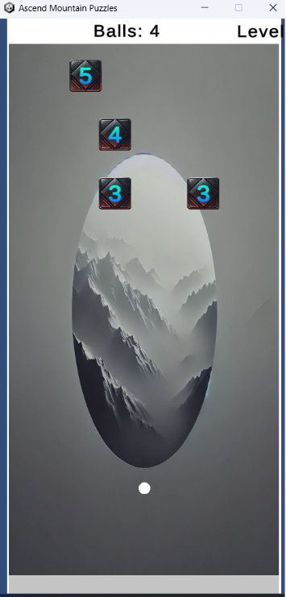
Module : Gestion du niveau
ID test | cas de test | description | resultat attendu | Status
5.1 | Passage au niveau suivant | Détruire toutes les briques du niveau actuel | Le jeu passe au niveau suivant, le texte du niveau est mis à jour et de nouvelles briques apparaissent | Echoué | Le texte semble etre mis a jour mais l'affichage sur windows 11 ne pertmet pas de verifier
5.2 | Augmentation du nombre de balles | Observer le nombre de balles au début de chaque niveau | Le nombre de balles de départ augmente à chaque nouveau niveau | OK
5.3 | Déplacement des blocs vers le bas | Observer la position des briques à chaque nouveau niveau | Les briques se déplacent d'une rangée vers le bas au début de chaque niveau | OK

Module: Gestion de la partie
ID test | cas de test | description | resultat attendu | Status
6.1 | Fin de partie | Laisser les briques atteindre le bas de l'écran | La partie se termine et l'écran de fin de partie s'affiche | OK
6.2 | Rejouer la partie | Cliquer sur le bouton "Rejouer" sur l'écran de fin de partie | La partie redémarre au niveau 1 avec les paramètres initiaux | OK
6.3 | Continuer après la publicité | Cliquer sur le bouton "Continuer" sur l'écran de fin de partie | Une publicité est affichée, et après la publicité, la partie reprend avec un niveau de briques en moins | Echoue | La version testée ne semble pas contenir de pub
6.4 | Balle bloquée | Créer une situation où la balle est bloquée, par exemple dans un coin sans mouvement | Après un certain temps, la balle est supprimée et une nouvelle balle est lancée automatiquement | Echoue | Impossible de tester la fonctionnalité, pas possible de bloquer la balle

